Sheet1
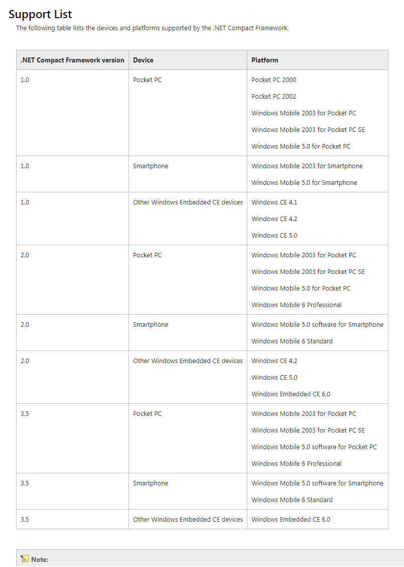
系统平台与其对应的版本信息

